Ảnh
Image Code | Image
anh1 | 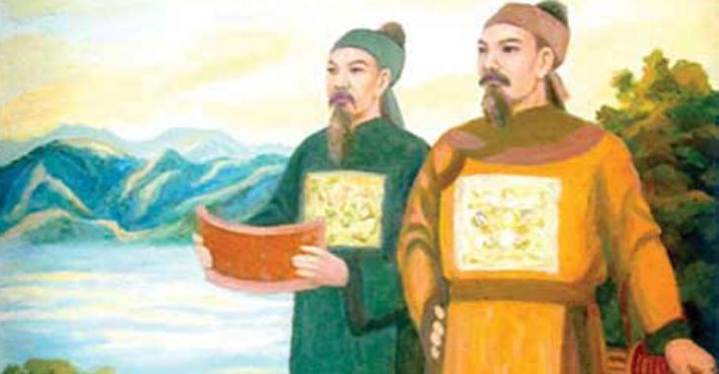
anh2 | 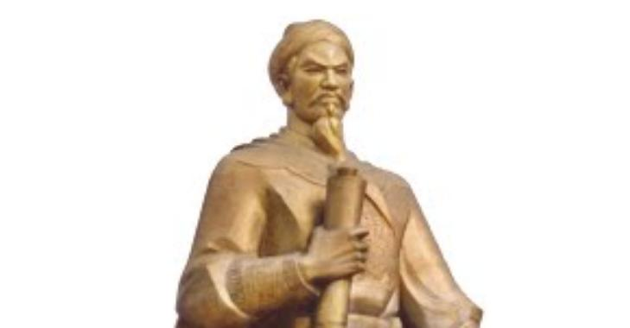
anh3 | 

Hướng dẫn chèn ảnh
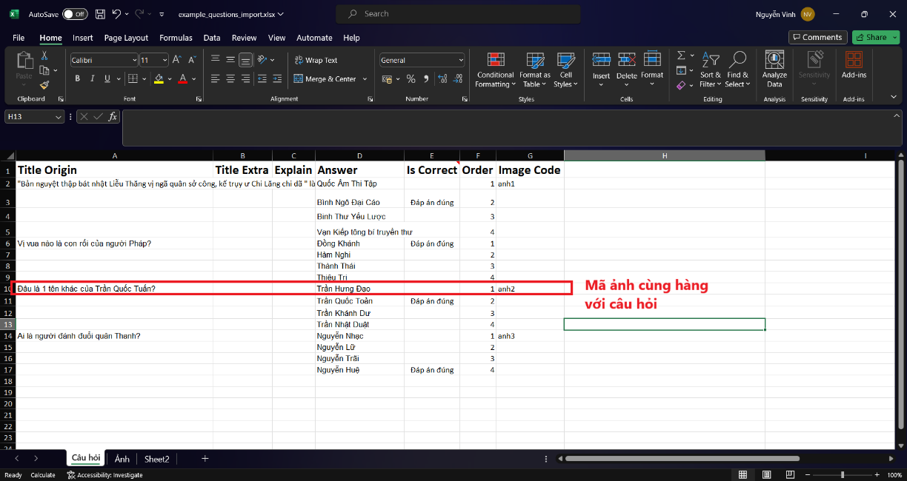 [Sheet Câu hỏi] Trong câu hỏi chứa ảnh, tại cột "Image Code", nhập mã ảnh theo cú pháp anh* với * là số tự nhiên Lưu ý: - Mã ảnh không được phép trùng - Mã ảnh phải cùng hàng với hàng chứa dữ liệu của cột "Title Origin" - VD: [anh1], [anh2], [anh3], …
[Sheet Ảnh] Điền mã ảnh, chèn ảnh theo đúng thứ tự - VD: anh1, anh2, anh3, … | 